Sheet1
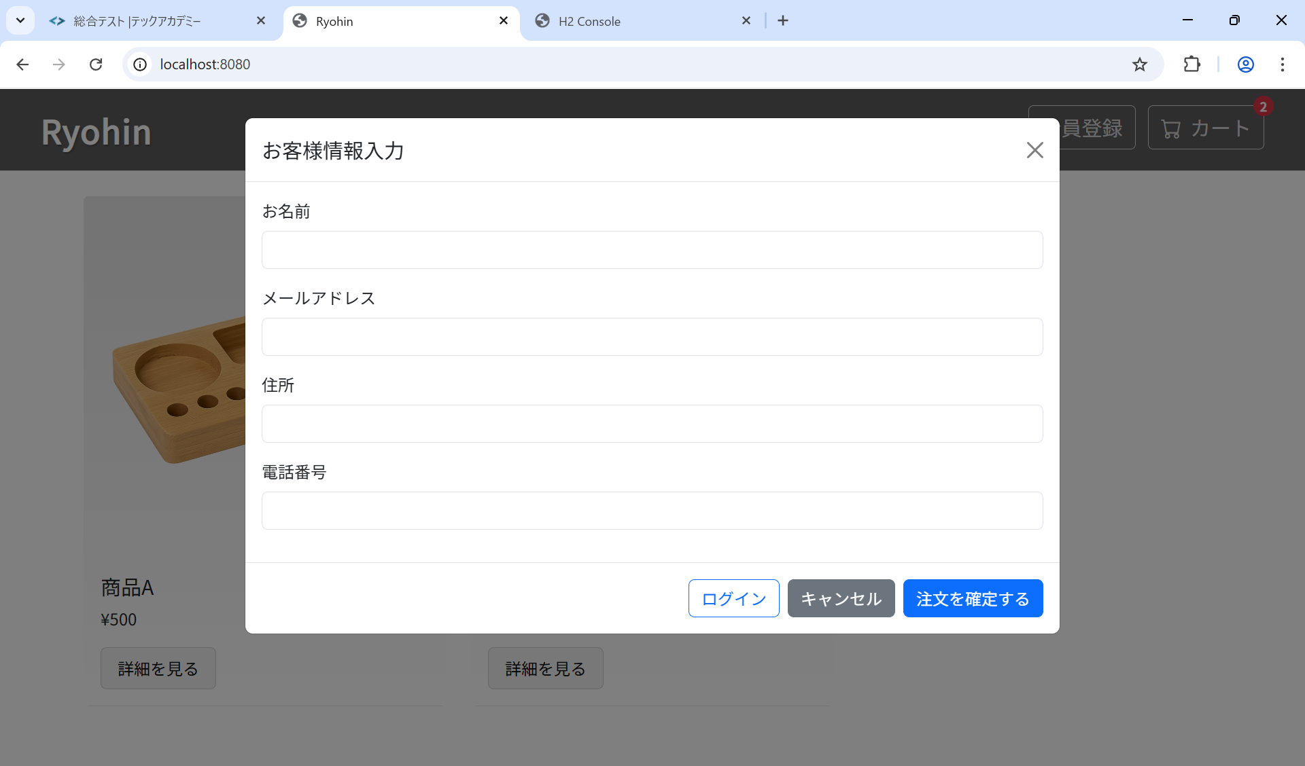
ST-O-012: ユーザビリティ

